상품제안서
무지 베이직 스텐머그 300 | 상품코드: F19022

 |  |  |  |  |  |  | 02-412-0044 | www.easy1.co.kr
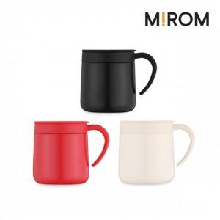

【상세/제작정보】 | <p><span style="font-size: 12pt;"><b>* 100개이하 실크인쇄/레이저인쇄 - 35000원별도</b></span></p><p><b><span style="font-size: 12pt;">*&nbsp;</span><span style="font-size: 12pt;">100개이하​&nbsp;</span><span style="font-size: 12pt;">DTF인쇄- 85000원별도</span></b></p><p><span style="font-size: 12pt;"><b>* 배송비- 한박스 25개 / 4500원별도</b>​</span></p>

【인쇄/포장옵션】 | 실크, 레이저, DTF / 포장지포장

【공급단가】 | 수량 | 100~ | 300~ | 500~ | 1,000~ | 3,000~
*VAT별도 | 단가 | 8,250원 | 7,950원 | 7,750원 | 7,600원 | 7,450원

【상품 URL】 | https://easy1.co.kr:443/src/goods_detail.php?gdno=19022

